特殊物件
序号 | 物件名称 | 归属 | 物件说明 | 类型 | 种类 | 参考图_1 | 参考图_2 | 参考图_3
1 | 竹蜻蜓 | Boss | Boss技能使用的道具，可以作为无人机进行空中射击 | 技能物件 | 1 | 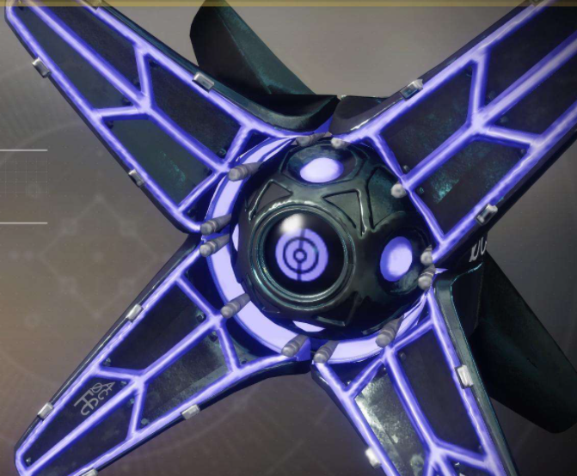 | 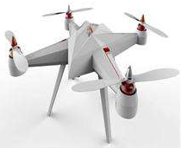

角色需求
序号 | 角色名称 | 类型 | 设定 | 归属 | 特点 | 武器 | 说明 | 参考图_1 | 参考图_2 | 参考图_3
1 | 神秘人 | NPC | 1、Boss的NPC形态； 2、沉默寡言的神秘人； 3、身高120UE单位（加上兜帽可以高一点） | AD20E区 | 面具； 斗篷； 兜帽； | 无 | 1、Boss的NPC版，用与Ingame表演； 2、全程携带小女孩移动； | 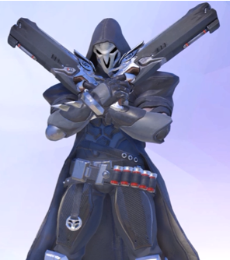 | 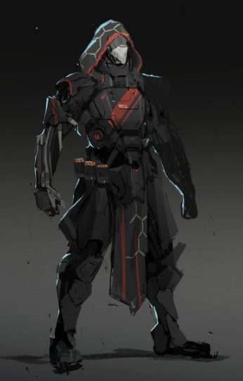

Boss美术需求
AD20_E区Boss_神秘人
Boss设定 | 背景 | 身份不明的高手； | Boss外形参考
 | 外貌 | 身穿斗篷带面具，非常神秘； | 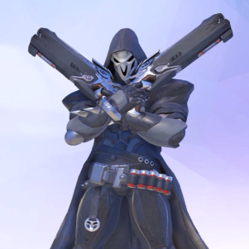
 | 材质 | 身体部分机械结构（或部分机械铠甲）；
 | 性格 | 惜字如金；
 | 身高 | 200UE单位（加上兜帽可以高一点）
 | 性别 | 中年男性；

Boss风格 | 外形 | 全副装甲的人类；
 | 主色调 | 黑色；
 | 元素色调 | 红色，火焰系，主要用于近战攻击，如：拳脚攻击；
 |  | 蓝色，闪电系，主要用于远程攻击，如：枪械； | 武器参考（暂定）
 |  |  | 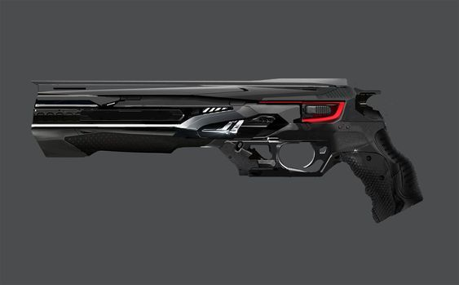 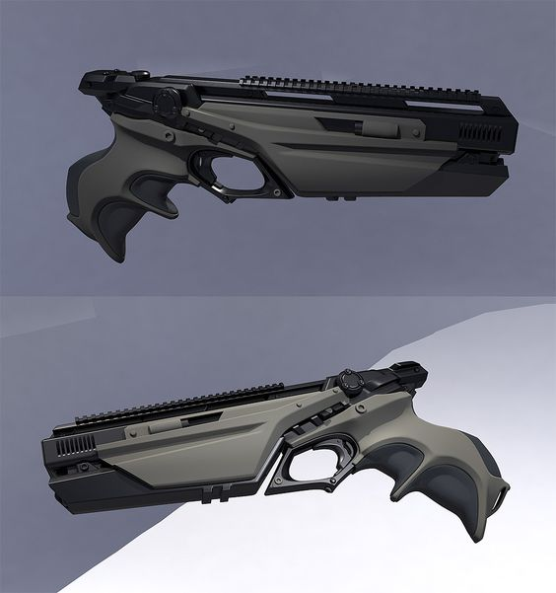
Boss状态 | 原始形态 | 非战斗状态的形态，面具等显示元素色调的部分可为银白色；
 | 格斗 | 利用脚作为主要攻击方式，是BOSS的一般形态，技能元素为火焰元素；
 | 枪械 | 以双枪和其他特殊枪械作为主要攻击方式，技能元素为闪电元素；

Boss配件 | 元素零件 | Boss身体部分机械结构或机械部件可以发光，元素色调展示Boss状态；
 | 机械靴子 | 轻便的机械结构的靴子；
 | 双枪 | 挂载在腰间的双枪，可在枪械模式下使用；
 | 斗篷+兜帽 | 较长的斗篷，非常整洁；
 |  | 斗篷上半部分紧贴boss身体，下半部分较为宽松，可随boss运动飘动；
 |  | 兜帽和斗篷是一个整体，较为宽大，覆盖在整个头部，玩家只能看到Boss的面具；
 |  | 兜帽和斗篷具有和面具相同的色带，可以展示Boss的状态；
 | 面具 | 机械结构的全遮罩面具；（会遮盖全脸） Boss会通过更换部分面具颜色来转换攻击方式和技能元素； 非战斗形态时面具不显示元素色调； 格斗攻击时面具为红色火焰元素； 枪械攻击时面具为蓝色闪电元素； 三种元素色调同一时刻只存在一种； | 面具参考（会遮盖全脸）
 |  |  | 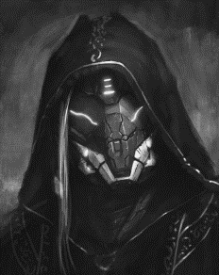 | 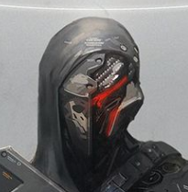 | 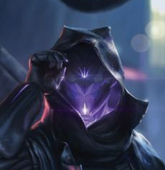
 |  |  | 竹蜻蜓参考
竹蜻蜓 | Boss释放技能时召出的道具，可以作为无人机进行空中射击；
故事背景 | 神秘人在AD20E版本中会挟持小女孩，引导玩家向指定地点前行，并在最终位置与玩家发生交战，交战过程中会切换状态，同时跟随状态切换攻击方式不同；

小怪需求
序号 | 角色名 | 需求 | 定位 | 攻击类型 | 归属 | 材质 | 主色调 | 比例 | 移动方式 | 主要配件 | 技能简要说明 | 说明 | 参考图_1 | 参考图_2 | 参考图_3
1 | 钻头机械怪 | 复用 | 小怪 | 精英怪：远程+控制 | 区域_？ |  |  |  |  | 模型类名： TGAD20AIPawn_BitMachine | 1.使用右臂钻头攻击； 2.右臂电磁炮管 3.躲闪 | 复用资源 | 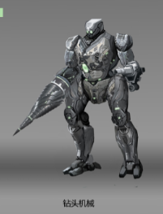
2 | 机器士兵（轻装） | 复用 | 小怪 | 远程 | 区域_？ |  |  |  |  | 模型类名： TGAD20AIPawn_MechSoilder | 1.射击 2.躲闪 | 复用资源 | 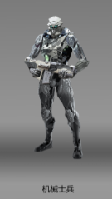
3 | 机械人 | 复用 | 小怪 | 精英怪：近战+远程技能 | 区域_？ |  |  |  |  | 模型类名： TGAD20AIPawn_ThrowRobot | 1.抓挠 2.扔滚轮 3.躲闪 | 复用资源 | 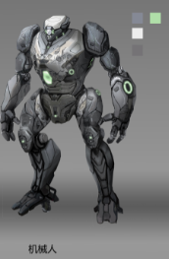
4 | 故障的服务机器人 | 复用 | 小怪 | 近战 | 区域_？ |  |  |  |  | 模型类名： TGAD20AIPawn_MalfunctioningServiceRobot | 1.抓挠 2.自爆 | 复用资源 | 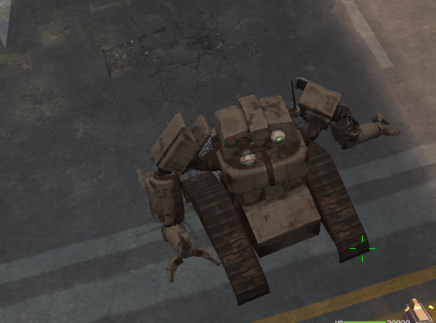
5 | 飞行器 | 复用 | 小怪 | 远程 | 区域_？ |  |  |  |  | 模型类名： TGAD20Drone | 1.射击 2.躲闪 | 复用资源 | 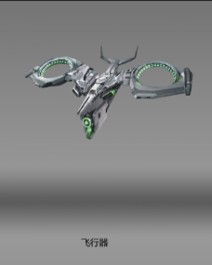
6 | 旧式双足 | 复用 | 小怪 | 远程 | 区域_？ |  |  |  |  | 模型类名： TGAD20AIPawn_MachinePioneer | AD5_MachinePioneer | 复用资源 | 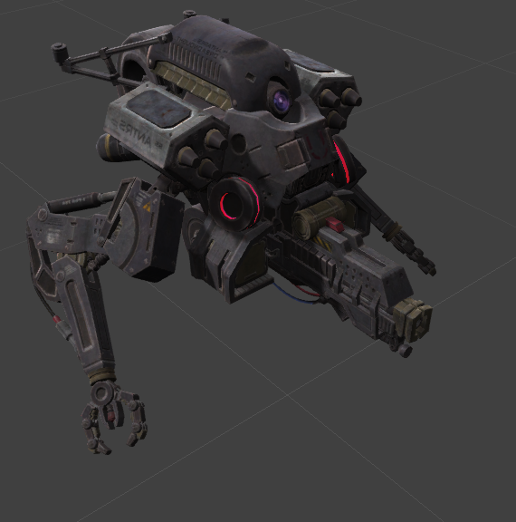
 |  | 复用 | 小怪 |  | 区域_？ |  |  |  |  | 模型类名： |  | 复用资源
 |  | 复用 | 小怪 |  | 区域_？ |  |  |  |  | 模型类名： |  | 复用资源

